Original Recognition
オリレコ算出データの入力期限は10月5日までです。
 |  |  |  |  |  |  |  |  |  |  |  |  |  | 昨日分
 |  | ※WEEKLYでの経過rankは全MR1例以上症例確認の除外基準を設定していませんが、全MRが1例以上確認達成した営業所に色付けしています。 |  |  |  |  |  |  |  |  |  |  |  |  |  |  | 新規処方医×3+既処方医×1 | UC+CD症例数/MR数 |  | 新規処方医 確認済みMR数 | 営業所合計 新規処方医確認数
 |  |  |  |  | 新規処方医×3+既処方医×1 | UC+CD症例数/MR数 |  | 新規処方医 確認済みMR数 | 営業所合計 新規処方医確認数 |  | 1Dr以上新規処方医確認済みMR |  |  | Rank | 支店 | 営業所 | ポイント | 新規処方医 | 既処方医
 | +- | Rank | 支店 | 営業所 | ポイント | 新規処方医 | 既処方医 |  |  |  | 支店 | 営業所 | MR | 1 | IBD 中日本 | IBD京滋 | 2.5 | 0.83333333333 | 0 | 0 | 0
0 | 0 | 1 | IBD 中日本 | IBD京滋 | 2.5 | 0.8 | 0.0 | 0 | 0 | 0 |  |  |  | 2 | IBD 西日本 | IBD九州1 | 2.3333333333 | 0.77777777778 | 0 | 0 | 0
0 | 0 | 2 | IBD 西日本 | IBD九州1 | 2.3 | 0.8 | 0.0 | 0 | 0 | 0 |  |  |  | 3 | IBD 東日本 | IBD北海道 | 1.875 | 0.625 | 0 | 0 | 0
0 | 0 | 3 | IBD 東日本 | IBD北海道 | 1.9 | 0.6 | 0.0 | 0 | 0 | 0 |  |  |  | 3 | IBD 東日本 | IBD栃木・群馬・新潟 | 1.875 | 0.625 | 0 | 0 | 0
0 | 0 | 3 | IBD 東日本 | IBD栃木・群馬・新潟 | 1.9 | 0.6 | 0.0 | 0 | 0 | 0 |  |  |  | 5 | IBD 西日本 | IBD兵庫 | 1.7142857143 | 0.57142857143 | 0 | 0 | 0
0 | 0 | 5 | IBD 西日本 | IBD兵庫 | 1.7 | 0.6 | 0.0 | 0 | 0 | 0 |  |  |  | 6 | IBD 東日本 | IBD千葉・茨城 | 1.6666666667 | 0.55555555556 | 0 | 0 | 0
0 | 0 | 6 | IBD 東日本 | IBD千葉・茨城 | 1.7 | 0.6 | 0.0 | 0 | 0 | 0 |  |  |  | 7 | IBD 西日本 | IBD大阪2 | 1.5 | 0.5 | 0 | 0 | 0
0 | 0 | 7 | IBD 西日本 | IBD大阪2 | 1.5 | 0.5 | 0.0 | 0 | 0 | 0 |  |  |  | 8 | IBD 東日本 | IBD埼玉 | 1.2857142857 | 0.42857142857 | 0 | 0 | 0
0 | 0 | 8 | IBD 東日本 | IBD埼玉 | 1.3 | 0.4 | 0.0 | 0 | 0 | 0 |  |  |  | 9 | IBD 中日本 | IBD北陸・岐阜 | 1.125 | 0.375 | 0 | 0 | 0
0 | 0 | 9 | IBD 中日本 | IBD北陸・岐阜 | 1.1 | 0.4 | 0.0 | 0 | 0 | 0 |  |  |  | 9 | IBD 西日本 | IBD大阪1 | 1.125 | 0.375 | 0 | 0 | 0
0 | 0 | 9 | IBD 西日本 | IBD大阪1 | 1.1 | 0.4 | 0.0 | 0 | 0 | 0 |  |  |  | 9 | IBD 西日本 | IBD九州2 | 1.125 | 0.375 | 0 | 0 | 0
0 | 0 | 9 | IBD 西日本 | IBD九州2 | 1.1 | 0.4 | 0.0 | 0 | 0 | 0 |  |  |  | 12 | IBD 西日本 | IBD中四国1 | 1 | 0.33333333333 | 0 | 0 | 0
0 | 0 | 12 | IBD 西日本 | IBD中四国1 | 1.0 | 0.3 | 0.0 | 0 | 0 | 0 |  |  |  | 13 | IBD 中日本 | IBD長野・山梨・静岡 | 0.75 | 0.25 | 0 | 0 | 0
0 | 0 | 13 | IBD 中日本 | IBD長野・山梨・静岡 | 0.8 | 0.3 | 0.0 | 0 | 0 | 0 |  |  |  | 14 | IBD 東日本 | IBD東北 | 0.6 | 0.2 | 0 | 0 | 0
0 | 0 | 14 | IBD 東日本 | IBD東北 | 0.6 | 0.2 | 0.0 | 0 | 0 | 0 |  |  |  | 15 | IBD 東日本 | IBD東京1 | 0.54545454545 | 0.18181818182 | 0 | 0 | 0
0 | 0 | 15 | IBD 東日本 | IBD東京1 | 0.5 | 0.2 | 0.0 | 0 | 0 | 0 |  |  |  | 16 | IBD 中日本 | IBD東海2 | 0.5 | 0.16666666667 | 0 | 0 | 0
0 | 0 | 16 | IBD 中日本 | IBD東海2 | 0.5 | 0.2 | 0.0 | 0 | 0 | 0 |  |  |  | 17 | IBD 中日本 | IBD東海1 | 0.42857142857 | 0.14285714286 | 0 | 0 | 0
0 | 0 | 17 | IBD 中日本 | IBD東海1 | 0.4 | 0.1 | 0.0 | 0 | 0 | 0 |  |  |  | 17 | IBD 西日本 | IBD中四国2 | 0.42857142857 | 0.14285714286 | 0 | 0 | 0
0 | 0 | 17 | IBD 西日本 | IBD中四国2 | 0.4 | 0.1 | 0.0 | 0 | 0 | 0 |  |  |  | 19 | IBD 東日本 | IBD東京2 | 0.33333333333 | 0.11111111111 | 0 | 0 | 0
0 | 0 | 19 | IBD 東日本 | IBD東京2 | 0.3 | 0.1 | 0.0 | 0 | 0 | 0 |  |  |  | 20 | IBD 中日本 | IBD神奈川 | 0 | 0 | 0 | 0 | 0
0 | 0 | 20 | IBD 中日本 | IBD神奈川 | 0.0 | 0.0 | 0.0 | 0 | 0 | 0

営業所選択＆説明
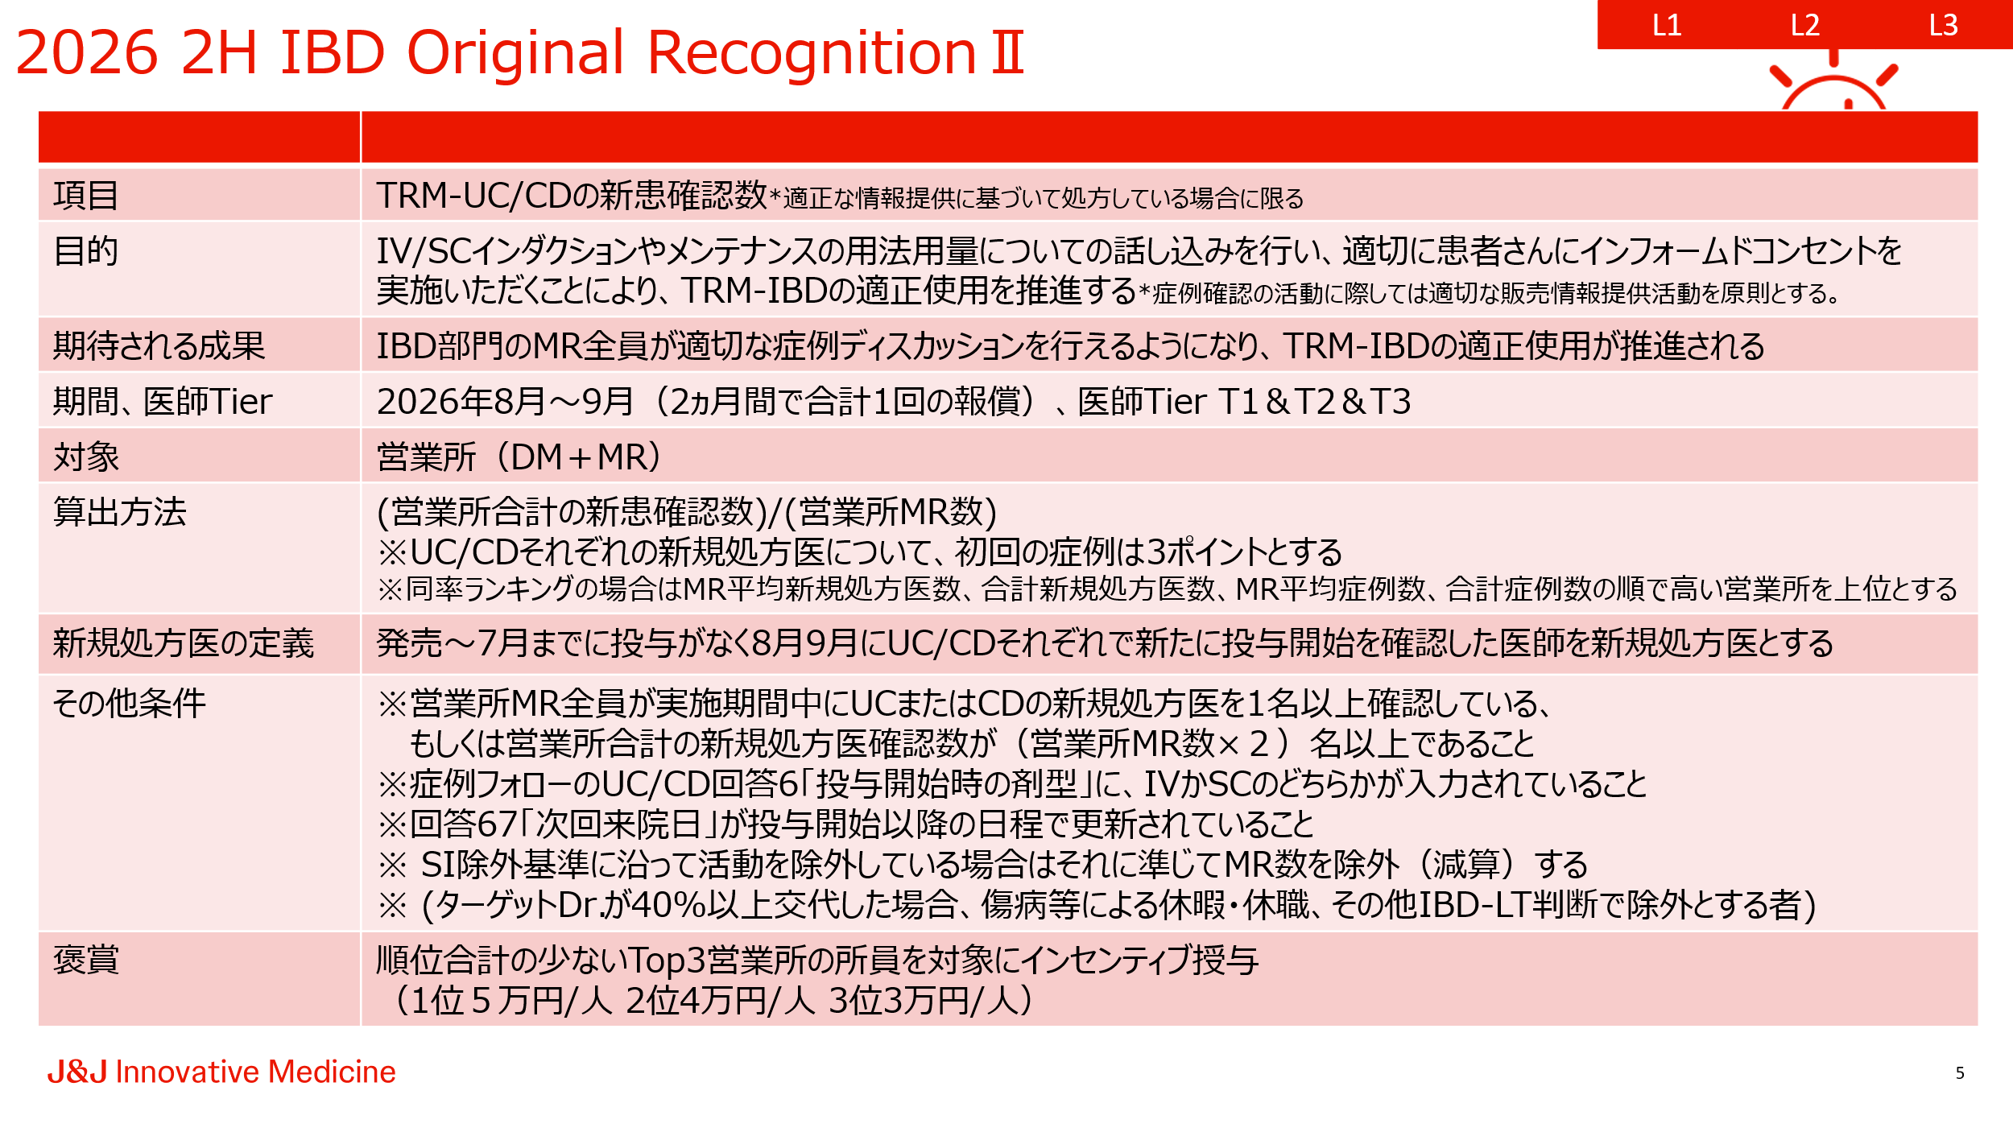
営業所選択⇒

ExWSRank
売上実績/予算の達成率順によるランキング。
営業所ごとのランクとMRごとのランクがあります。全社、支店はランク順ではございません。
各シート内に以下6つのランクが左から並んでいます。
①今月のTRM-IBD達成率（IV+SC200の合計）
②今月のTRM-IVの達成率
③今月のTRM-SC200の達成率
④2026年累積のTRM-IBD達成率（IV+SC200の合計）
⑤2026年累積のTRM-IVの達成率
⑥2026年累積のTRM-SC200の達成率

こちらのランキングは日々の活動に参考にしていただくためのランキングであり、
この順位がそのまま評価になるわけではございません。
担当交代などの例外が反映できていない場合もございますがご了承ください。

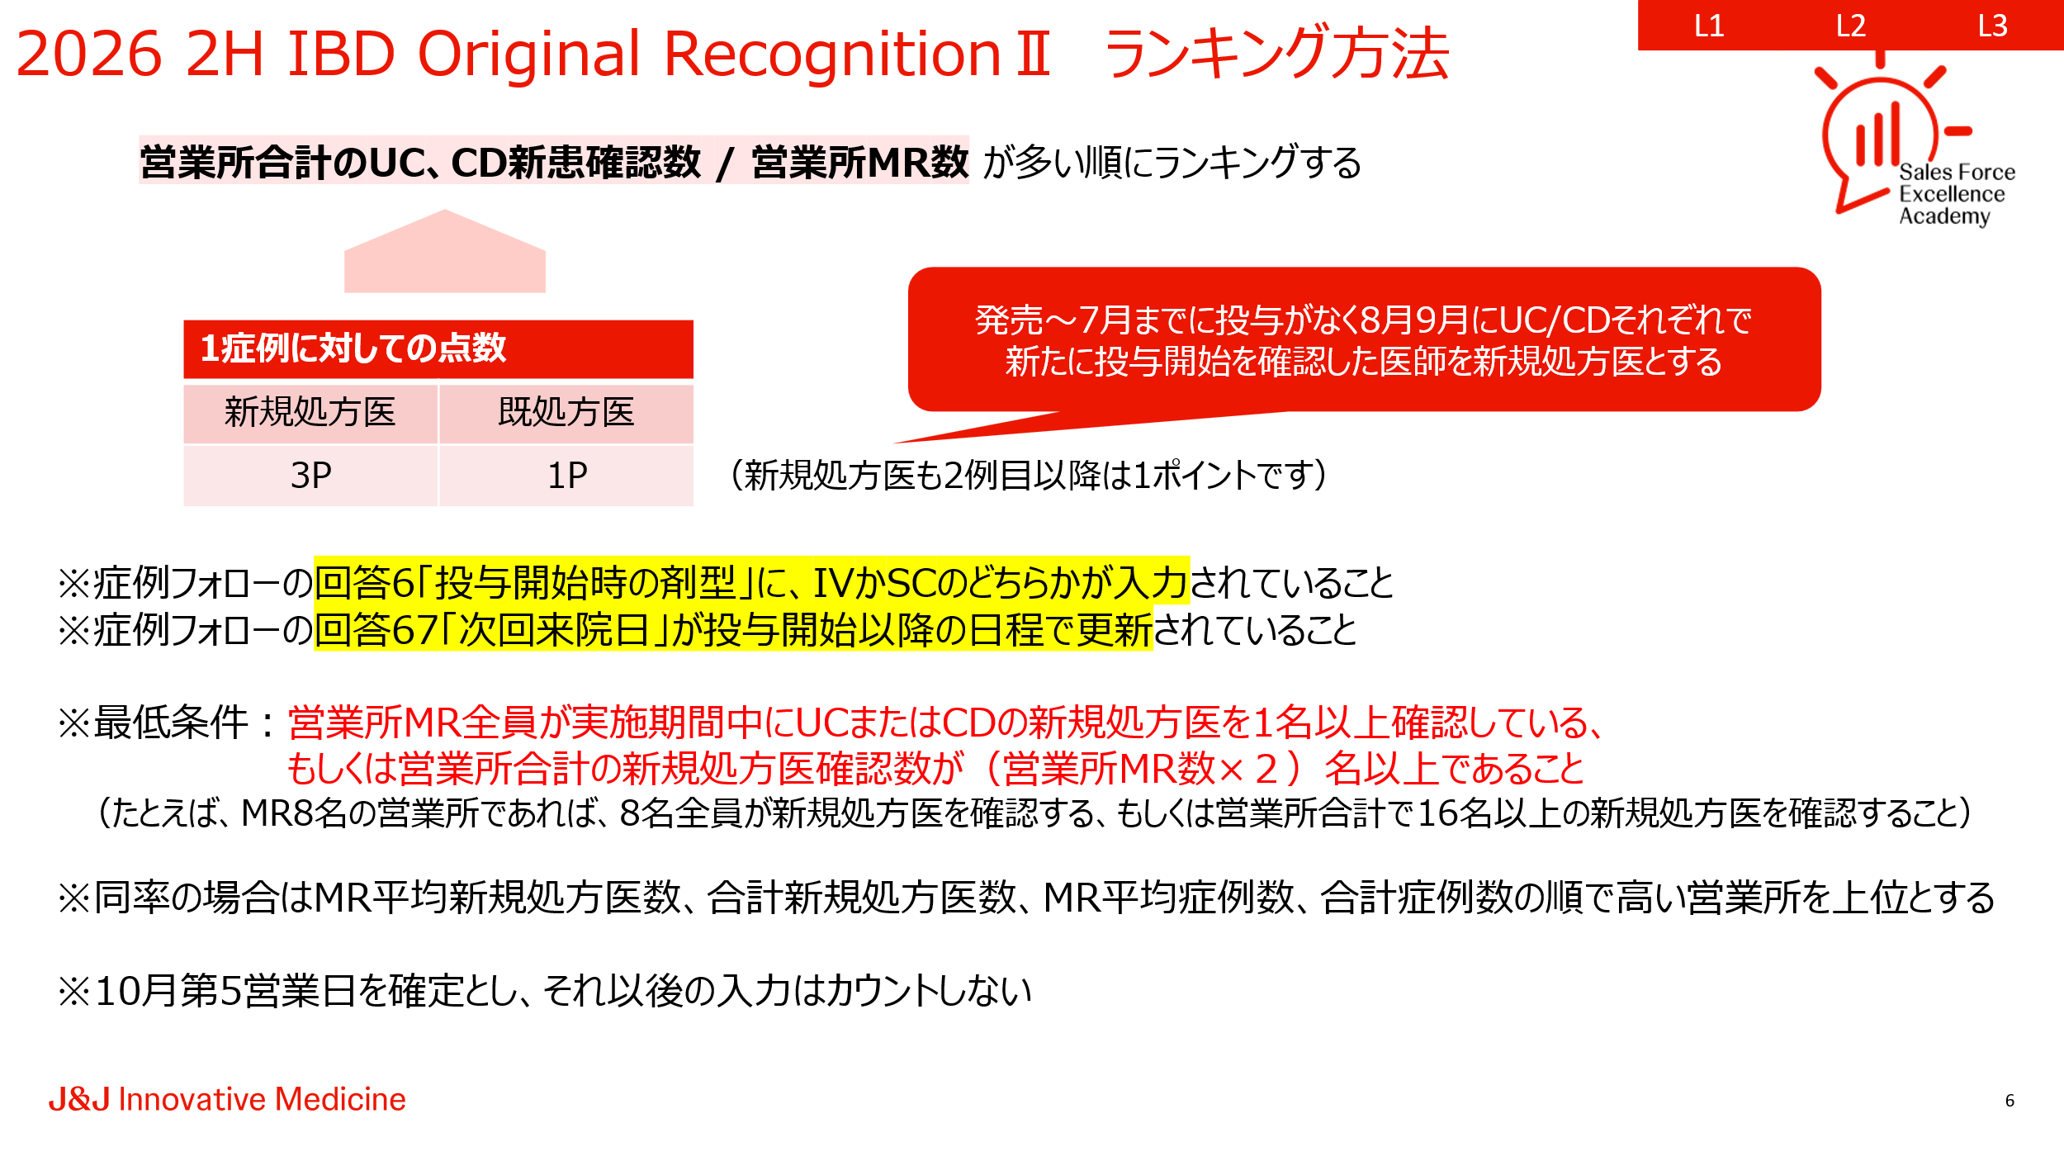
処方数
営業所ごとの今月の投与数と目標に対する進捗を表示。目標はAudicious Goalに対する進捗も表示。

新規処方医
UC/CDそれぞれの新規処方医を先月、今月ByNameで表示。

